ECR
工程变更申请书（ECR）

变更申请时间 |  | 2023-10-08 | 项目代码/名称 | ZY2207 | 变更申请输入文件 |  |  | 变更紧急度 | B类
客 户 名 称 |  | 吉利 | 提 出 人 |  | ECR编号 | ECR0009703
总成名称 |  |  |  |  | 总成件号/QAD号
零/部件名称 |  | 后安装支架 高配前支撑钣金 标配后支撑钣金 高配后支撑钣金 左前脚架/右前脚架 |  |  | 零/部件件号/QAD号 | SHT0015280 SHT0015288 SHT0015286 SHT0015290 SHT0015281+SHT0015282
项目阶段 |  |  |  |  | 变更零件类型
更改类型
更改原因 |  |  |  |  | 是否需提交客户批准
内容更改等级
 |  | 较大的更改： 该更改将影响产品的外形、安装或功能 |  | 重要的过程更改： 对客户而言该更改有明显的外观变化 | 对产品成本、库存、质量成本等影响的更改，对客户无直接影响 |  | 1.文件、试验、工作流程等附带的更改 2.内部流程或工艺更改 该更改对客户、产品成本或库存无影响
变 更 申 请 内 容 | 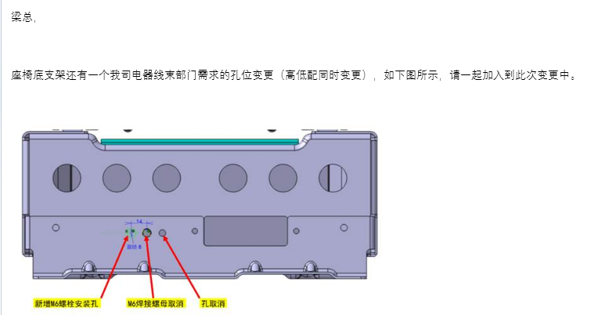 变更申请前： 1、客户增加底支架罩壳后，调整钣金件冲孔位置，需要变更冲孔位置，但六月份设计验证后未及时传递给模具供应商变更内容，需要修改冲孔位置； 2、底支架总成焊接后，存在两钣金件孔位错位的情况，需要增加孔直径，预留焊接误差； 3、客户变更控制器安装定位孔位置，需要变更钣金冲孔位置； |  |  |  | 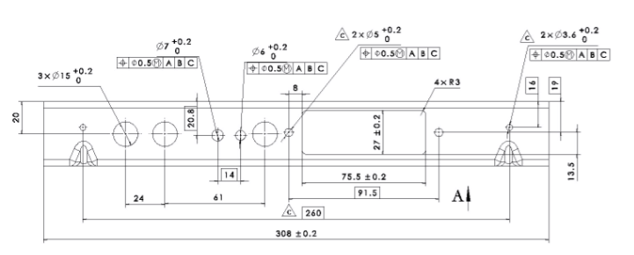 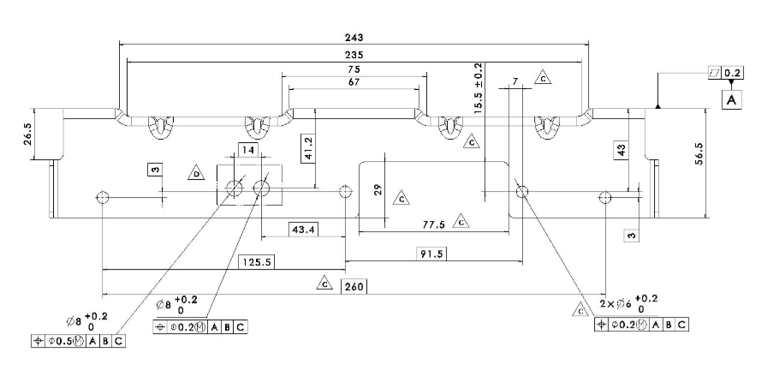 变更申请后： 按照最新数据修正模具，对尺寸公差进行优化，同步改善试装过程发现的焊接工艺问题。

验证\试验方式 |  |  |  |  |  |  | 是否影响制造过程

是否影响物流 |  |  |  |  | 批准后进行更改所需时间 |  | 15个工作日
变 更 实 现 方 案 | 产品单件成本增加测算 |  |  | 不涉及 | 测算部门： | 采购/前期采购部 |  | 测算人：
 | 护面变化成本增加测算 |  |  | 不涉及 | 测算部门： | 造型部 |  | 测算人：
 | 焊胎、工装、包装运输等更改费用 |  |  | 不涉及 | 测算部门： | 工艺部 |  | 测算人：
 | 模具更改费用 |  |  |  | 测算部门： | 模具科 |  | 测算人：
 | 检具更改费用 |  |  | 不涉及 | 测算部门： | 前期质量部 |  | 测算人：
 | 其他费用 |  |  |  | 测算部门： | 产品开发部 |  | 测算人：
 | 总成单台成本
 | 直接更改费用
 | 库存管控通知（工厂、供应商半成品和成品） |  |  |  | 测算部门： | 工厂物料管理部门 |  | 测算人：
编制： |  |  | 审 核：（审核ECR内容汇总费用并确定审批人员） |  |  | 批 准：
项目审核（审核费用及周期）： |  |  |  |  | 副总经理/技术总监批准
注1. 工程变更申请及评审表的批准仅是同意启动变更的相关工作（如验证、试验）。《工程变更通知书》才是官方的变更批准文件。
备注： 1.变更申请：需要单独上传变更前后对比图片及原因验证报告；（文件命名为XXX项目变更前，XXX项目变更后） 2.ECR申请批准后，完善对策验证报告上传；流程流转至项目经理处，发起ECN。

原因分析报告.
 | 原因分析验证报告 |  |  | 表单编号 | GR-62-00-05(A/1)
 |  |  |  | 纸张 | A4(210×297）
 |  |  |  | 顺序号
项目代码 | ZY2207 | 项目类别 | 座椅 | 编制/日期
总成名称 |  | 总成件号 |  | 审核/日期
零部件名称 | 后安装支架 高配前支撑钣金 标配后支撑钣金 高配后支撑钣金 左前脚架/右前脚架 左框连接板/右框连接板 | 零部件件号 | SHT0015280 SHT0015288 SHT0015286 SHT0015290 SHT0015281+SHT0015282 SHT0015272+SHT0015274 | 批准/日期
涉及产品成本增加/工艺装备变更费用/试验费用审批 |  |  |  | 批准/日期
客户名称 | 吉利 | 优先级 |  | 提出人 | 造型部
变更零件类型 |  | 项目阶段
问题来源 | 内部输入 | 发生时间 | 2023-10-08
问题类别 | □产品设计类 □管理流程类 □有标准未执 □复发 □其他
问题现状 | 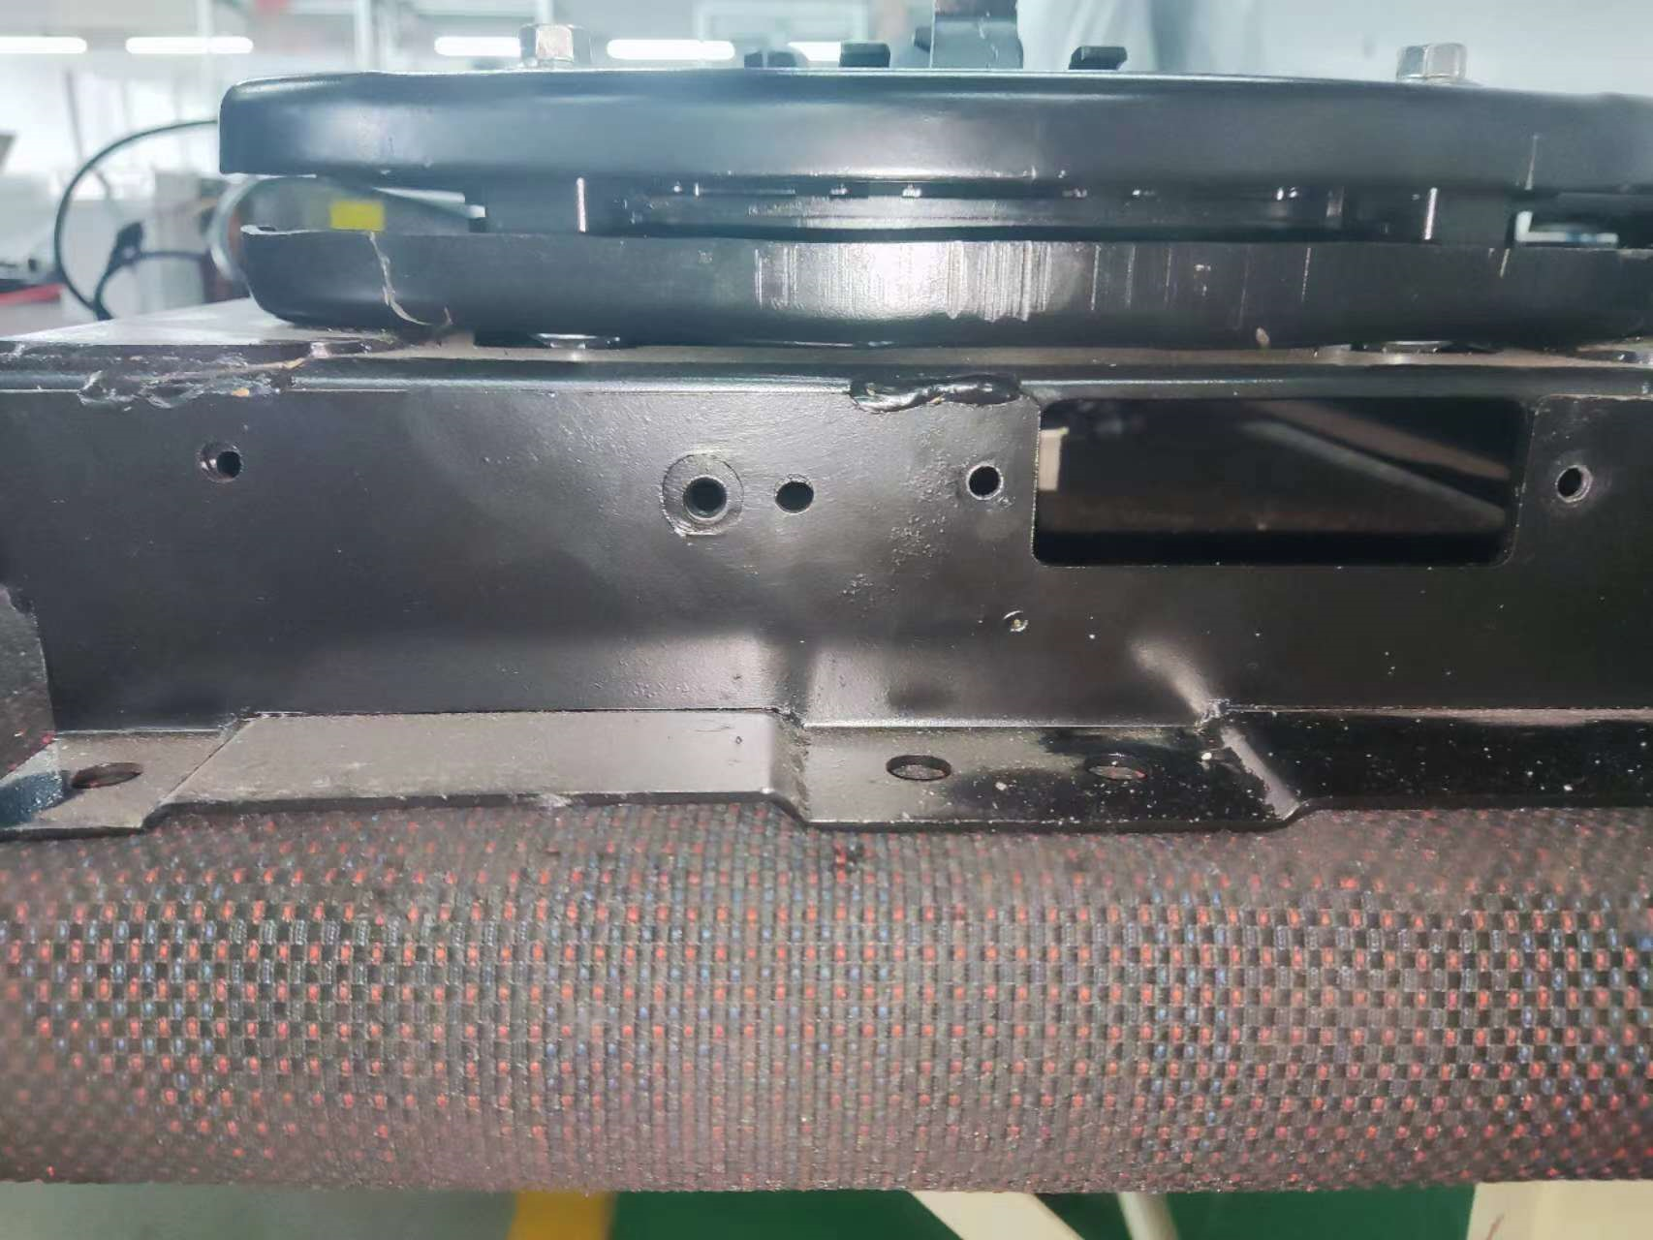 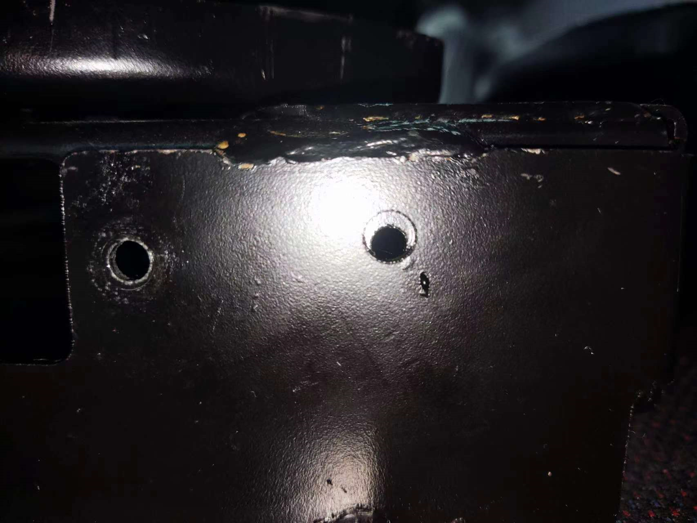 焊接后孔位对不齐，影响螺丝锁紧
真因分析
真因确认（验证问题再现）

